Ilmoittautumiskaavake
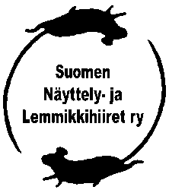
 |  | ILMOITTAUTUMISKAAVAKE | VIRALLINEN LUOKKA, OKAHIIRET

 |  |  | YHTEYSHENKILÖ:
 | PAIKKA JA AIKA: |  | PUH. NUMEROT:

NRO | NIMI | OMISTAJA | ROTU | VR | VÄRI | SKP | IKÄ | LUOKKA | IN | OUT | KPL
 |  |  |  |  |  |  |  |  |  |  | 1
 |  |  |  |  |  |  |  |  |  |  | 2
 |  |  |  |  |  |  |  |  |  |  | 3
 |  |  |  |  |  |  |  |  |  |  | 4
 |  |  |  |  |  |  |  |  |  |  | 5
 |  |  |  |  |  |  |  |  |  |  | 6
 |  |  |  |  |  |  |  |  |  |  | 7
 |  |  |  |  |  |  |  |  |  |  | 8
 |  |  |  |  |  |  |  |  |  |  | 9
 |  |  |  |  |  |  |  |  |  |  | 10
 |  |  |  |  |  |  |  |  |  |  | 11
 |  |  |  |  |  |  |  |  |  |  | 12
 |  |  |  |  |  |  |  |  |  |  | 13
 |  |  |  |  |  |  |  |  |  |  | 14
 |  |  |  |  |  |  |  |  |  |  | 15
 |  |  |  |  |  |  |  |  |  |  | 16
 |  |  |  |  |  |  |  |  |  |  | 17
 |  |  |  |  |  |  |  |  |  |  | 18

